Chi tiết địa chất
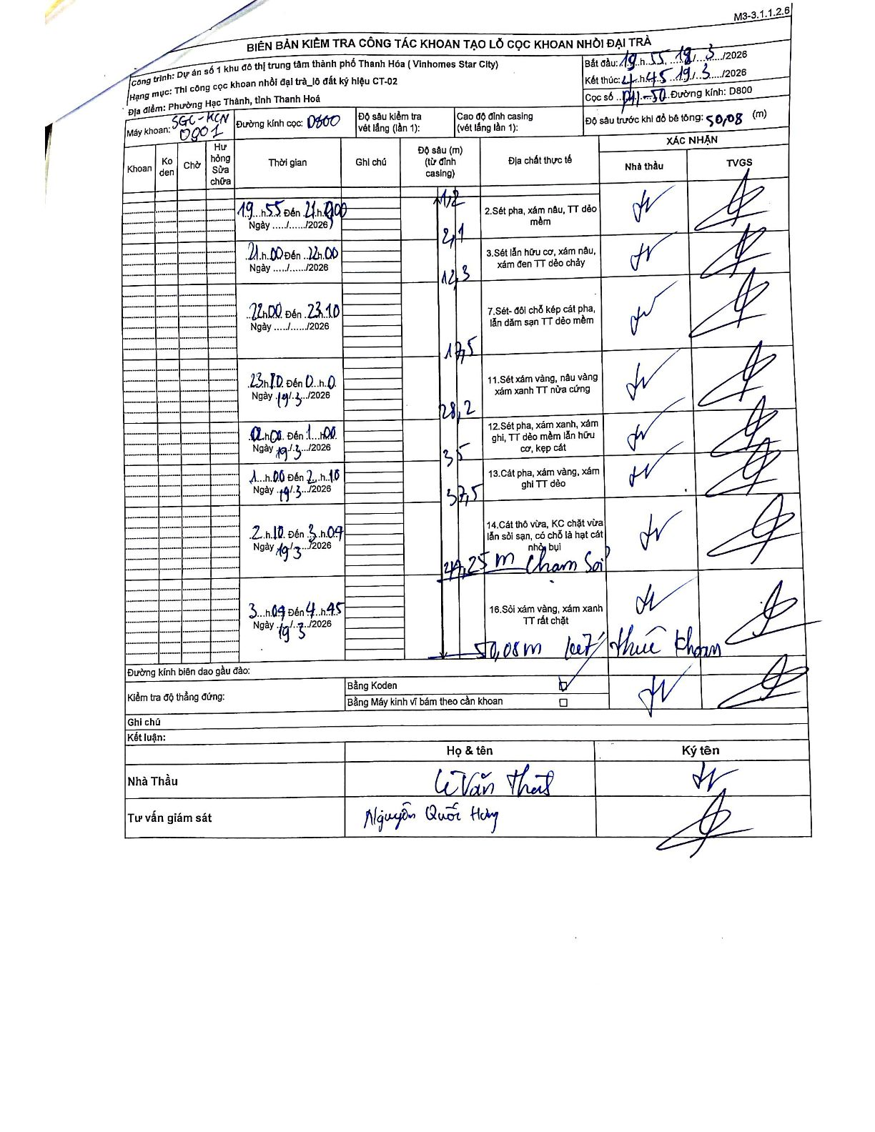
Dự án | Star City Thanh Hóa
Hạng mục | Thi công cọc khoan nhồi, tường vây cho các hạng mục_Lô CT-02
Tên bộ phận | Lô đất ký hiệu CT-02
Số hiệu cọc | P11-50
Tên Máy khoan | SGC-KCN0001
Đường kính | D800
Bắt đầu thi công | 19:55 18/03/2026
Kết thúc thi công | 04:45 19/03/2026

Địa chất TT | Đường kính | Mô tả lớp thiết kế | Từ (h) | Đến (h) | Cao độ từ | Cao độ đến | T.Gian (h) | Dài (m) | V (m/h) | Ghi chú
2 | D800 | Sét pha, xám nâu, TT dẻo mềm | 19:55 18/03/2026 | 21:00 18/03/2026 | 0 | -2.1 | 1.08 | 2.1 | 1.94
3 | D800 | Sét lẫn hữu cơ, xám nâu, xám đen TT dẻo chảy | 21:00 18/03/2026 | 22:00 18/03/2026 | -2.1 | -12.3 | 1 | 10.2 | 10.2
7 | D800 | Sét-đôi chỗ kẹp cát pha, lẫn dăm sạn TT dẻo mềm | 22:00 18/03/2026 | 23:10 18/03/2026 | -12.3 | -17.5 | 1.17 | 5.2 | 4.46
11 | D800 | Sét xám vàng, nâu vàng xám xanh TT nửa cứng | 23:10 18/03/2026 | 00:40 19/03/2026 | -17.5 | -28.2 | 1.5 | 10.7 | 7.13
12 | D800 | Sét pha, xám xanh, xám ghi, TT dẻo mềm lẫn hữu cơ, kẹp cát | 00:40 19/03/2026 | 01:00 19/03/2026 | -28.2 | -35 | 0.33 | 6.8 | 20.4
13 | D800 | Cát pha, xám vàng, xám ghi TT dẻo | 01:00 19/03/2026 | 02:10 19/03/2026 | -35 | -37.5 | 1.17 | 2.5 | 2.14
14 | D800 | Cát thô vừa, KC chặt vừa lẫn sỏi sạn, có chỗ là hạt cát nhỏ, bụi | 02:10 19/03/2026 | 03:07 19/03/2026 | -37.5 | -44.25 | 0.95 | 6.75 | 7.11 | 44,25 m chạm sỏi
16 | D800 | Sỏi xám vàng, xám xanh TT rất chặt | 03:07 19/03/2026 | 04:45 19/03/2026 | -44.25 | -50.08 | 1.63 | 5.83 | 3.57 | 50,08 m kết thúc khoan

ẢNH BIÊN BẢN GỐC

